Hoja1
 | PLAN ANTICORRUPCIÓN Y DE ATENCIÓN AL CIUDADANO - PAAC 2023 versión preliminar 31-01-2023

 | Componente 1: Gestión del Riesgo de Corrupción - Mapa de Riesgos de Corrupción
 | Actividades | Meta o producto | Responsable | 30-Apr-2023 | 31-Aug-2023 | 31-Dec-2023

 | Publicar el mapa de riesgos de FONCEP, incluyendo el monitoreo de riesgos | Mapa de riesgo publicado en la página de FONCEP | Oficina Asesora de Planeación |  |  | 100%
 | Realizar informe de seguimiento a ejecución Plan Anticorrupción y mapa de riesgos de corrupción. Corte diciembre 2022. | Publicación del informe en página web del foncep. | Oficina de Control Interno | 100%
 | Realizar informe de seguimiento a ejecución Plan Anticorrupción y mapa de riesgos de corrupción. Corte abril 2023. | Publicación del informe en página web del foncep. | Oficina de Control Interno |  | 100%
 | Realizar informe de seguimiento a ejecución Plan Anticorrupción y mapa de riesgos de corrupción. Corte agosto 2023. | Publicación del informe en página web del foncep. | Oficina de Control Interno |  |  | 100%

 | Componente 2: Racionalización de Trámites
 | Actividades | Meta o producto | Responsable | 30-Apr-2023 | 31-Aug-2023 | 31-Dec-2023

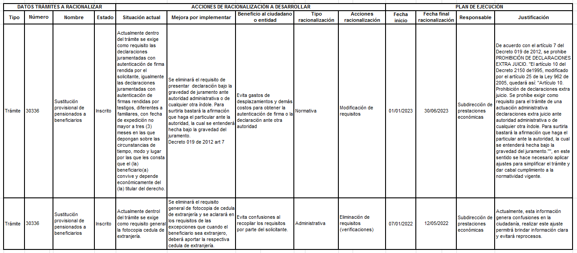

 | Componente 3: Rendición de cuentas
 | Actividades | Meta o producto | Responsable | 30-Apr-2023 | 31-Aug-2023 | 31-Dec-2023

 | Elaborar un informe de recomendaciones de Rendición de Cuentas - Gobierno Abierto y Reporte de Datos de Operación | Documento con los resultados de las acciones de rendición de cuentas, gobierno abierto y del reporte de datos de operación de la estrategia de racionalización de trámites | Oficina Asesora de Planeación |  |  | 100%
 | Realizar jornadas de diálogo (presencial o virtual) de doble vía I semestre | Informe de la jornada de diálogo I semestre | Comunicaciones y servicio al ciudadano |  | 100%
 | Realizar jornadas de diálogo (presencial o virtual) de doble vía II semestre | Informe de la jornada de diálogo II semestre | Comunicaciones y servicio al ciudadano |  |  | 100%
 | Realizar jornada de rendición de cuentas sectorial I semestre | Informe de repositorio actualizado | Comunicaciones y servicio al ciudadano |  | 100%
 | Realizar jornada de rendición de cuentas sectorial II semestre | Informe de repositorio actualizado | Comunicaciones y servicio al ciudadano |  |  | 100%
 | Realizar campaña de participación ciudadana y rendición de cuentas | Informe de campaña | Comunicaciones y servicio al ciudadano |  |  | 100%
 | Realizar ejercicio de rendición de cuentas FONCEP a través de redes sociales (cierre de administración) | Realizar informe de rendición de cuentas y participación ciudadana del periodo publicado y divulgado | Comunicaciones y servicio al ciudadano |  |  | 100%

 | Componente 4: Mecanismos para mejorar la atención al ciudadano
 | Actividades | Meta o producto | Responsable | 30-Apr-2023 | 31-Aug-2023 | 31-Dec-2023

 | Reportar el avance del I semestre de la política de atención al pensionado de acuerdo con los lineamientos que establezca la Secretaría Distrital de Planeación | Registro del seguimiento efectuado en el I semestre en la matriz o sistema definido por la Secretaría Distrital de Planeación | Dirección General |  | 100%
 | Realizar primera campaña de PQRSD (interna y externa) | Informe de divulgación de campaña. | Comunicaciones y servicio al ciudadano |  | 100%
 | Realizar segunda campaña de PQRSD (interna y externa) | Informe de divulgación de campaña. | Comunicaciones y servicio al ciudadano |  |  | 100%
 | Realizar campaña día del pensionado | Informe de campaña | Comunicaciones y servicio al ciudadano |  | 100%
 | Difundir la oferta institucional de servicios a los pensionados de FONCEP que ofrece el Distrito Capital | Realizar informe- repositorio con la oferta de programas del Distrito a los cuales pueden acceder los pensionados. | Comunicaciones y servicio al ciudadano |  |  | 100%
 | Actualizar en la página web la oferta de bienes, programas y servicios a entregar por parte de las entidades del Distrito, dirigidas a los pensionados de FONCEP. | Matriz de información consolidada para divulgar | Comunicaciones y servicio al ciudadano |  |  | 100%
 | Entregar un documento técnico que contenga la estrategia audiovisual desplegada en el año como apoyo a la implementación de la política de atención al pensionado. | documento técnico que contenga la estrategia audiovisual desplegada en el año como apoyo a la implementación de la política de atención al pensionado. | Comunicaciones y servicio al ciudadano |  |  | 100%
 | Elaborar un documento que describa las actividades realizadas durante la ejecución del contrato para el pago de la nómina de pensionados de la EAAB. | Documento que describe las actividades realizadas por el contratista en cumplimiento de la ejecución del contrato incluido en la cuenta de cobro mensual. | Subdirección Financiera y Administrativa |  |  | 100%

 | Componente 5: Transparencia y Acceso de la Información
 | Actividades | Meta o producto | Responsable | 30-Apr-2023 | 31-Aug-2023 | 31-Dec-2023

 | Definir el plan de austeridad en el gasto público para establecer los gastos elegibles de la vigencia 2023 | Plan de austeridad en el gasto público elaborado | Subdirección Financiera y Administrativa | 100%
 | Realizar el informe del plan de austeridad en el gasto público para la SHD semestre I-2023 | Informe de austeridad en el gasto público elaborado | Subdirección Financiera y Administrativa |  | 100%
 | Realizar el informe del plan de austeridad en el gasto público para la SHD semestre II-2023 | Informe de austeridad en el gasto público elaborado | Subdirección Financiera y Administrativa |  |  | 100%
 | Actualizar el inventario de activos de la información con el fin de realizar una correcta gestión de riesgo. | Activos de información actualizados para la presente vigencia. | Oficina de Informática y Sistemas |  | 100%
 | Garantizar el cumplimiento de los criterios de accesibilidad y usabilidad en página web e intranet, para asegurar el cumplimiento de los criterios de la política de gobierno digital en el Formulario único de Reportes y Avances de Gestión | Informe con el cumplimiento de los criterios de accesibilidad y usabilidad en página web e intranet, incluyendo las necesidades para el cumplimiento y las mejoras implementadas, así como las lecciones aprendidas y recomendaciones. | Oficina de Informática y Sistemas |  | 100%
 | Verificar la información a publicar de datos abiertos de FONCEP | Informe que evidencie la información a publicar de datos abiertos de FONCEP, es decir, mantener, eliminar, incluir o ajustar la información actual, basado en el Plan de apertura, mejora y uso de datos abiertos, así como, lecciones aprendidas y mejoras. | Oficina de Informática y Sistemas |  |  | 100%
 | Actualizar en la página web de FONCEP el Plan de apertura, mejora y uso de datos abiertos para el avance en la política de gobierno digital | Publicación en la página web el Plan de apertura, mejora y uso de datos abiertos para el avance en la política de gobierno digital. | Oficina de Informática y Sistemas |  |  | 100%
 | Implementar y evaluar los resultados de la encuesta de datos abiertos | Informe que contenga la implementación y evaluación de los resultados de la encuesta de datos abiertos, para evidenciar el nivel de satisfacción y dar cumplimiento al Plan de apertura, mejora y uso de datos abiertos, así como, lecciones aprendidas y mejoras. | Oficina de Informática y Sistemas |  | 100%
 | Divulgar los avances en las políticas de gobierno digital, seguridad digital, avances tecnológicos en FONCEP, proyectos o mejoras a los usuarios internos. Semestre I | Informe que contenga las campañas, sensibilización o publicación realizadas acerca los avances en las políticas de gobierno digital, seguridad digital, avances tecnológicos en FONCEP, proyectos o mejoras a los usuarios internos, durante el primer semestre. | Oficina de Informática y Sistemas |  | 100%
...

